backup volume rencana
BACK UP VOLUME RENCANA PEKERJAAN

KEGIATAN | : | NORMALISASI / RESTORASI SUNGAI
PEKERJAAN | : | NORMALISASI AVFOER DESA KEMAMANG KEC. BALEN
LOKASI | : | DESA KEMAMANG KEC. BALEN

GAMBAR PELAKSANAAN |  |  |  |  |  |  |  |  |  |  |  |  | Galian
 |  |  | RINCIAN PERHITUNGAN VOLUME |  |  |  |  |  |  |  |  |  | Alat Berat
 |  |  |  |  |  |  |  |  |  |  |  |  | (m3)

b3
h'
 |  |  | Perhitungan Galian
 |  |  | Luas Galian/Timbunan :
 |  |  | lebar atas | b3 | = | 11.667 |  |  | Jarak
b1
h
 |  |  | tinggi eksisting | h' | = | 4.000 | m
 |  |  | Lebar | b1 | = | 7.00 | m |  | P1 | P0 | = | 30.00 | 357.500
b2
 |  |  | lebar | b2 | = | 4.67 | m
 |  |  | tinggi galian | h | = | 2.00 | m
 |  |  | Luas Stripping
 |  |  | lebar | 2.50 | m | kedalaman | 0.10 | m
 |  |  | vol stripp | 7.50 | m

 |  |  | Volume Galian

 |  |  | Volume | Galian |  |  | = | 350.0 | m3
 |  |  | Volume | Stripping |  |  | = | 8 | m3

 |  |  |  |  |  | TOTAL | = | 357.500 |  | m3
 |  |  | SUB TOTAL |  |  |  |  |  |  |  |  |  | 357.500 | 0.99 | 0.98920171646

 |  | Diperiksa

B2
 |  |  |  |  |  |  |  |  |  |  |  |  | 402.667

H

B1

H'

B3

ANALISA perencanaan
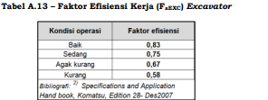
 | ANALISA HARGA SATUAN
 | GALIAN TANAH DENGAN EXCAVATOR
 |  |  |  |  |  |  |  |  |  |  |  |  |  |  |  |  |  |  |  |  |  |  |  | SE-DBJK-NO.68-2024 |  |  | HAL 94-101

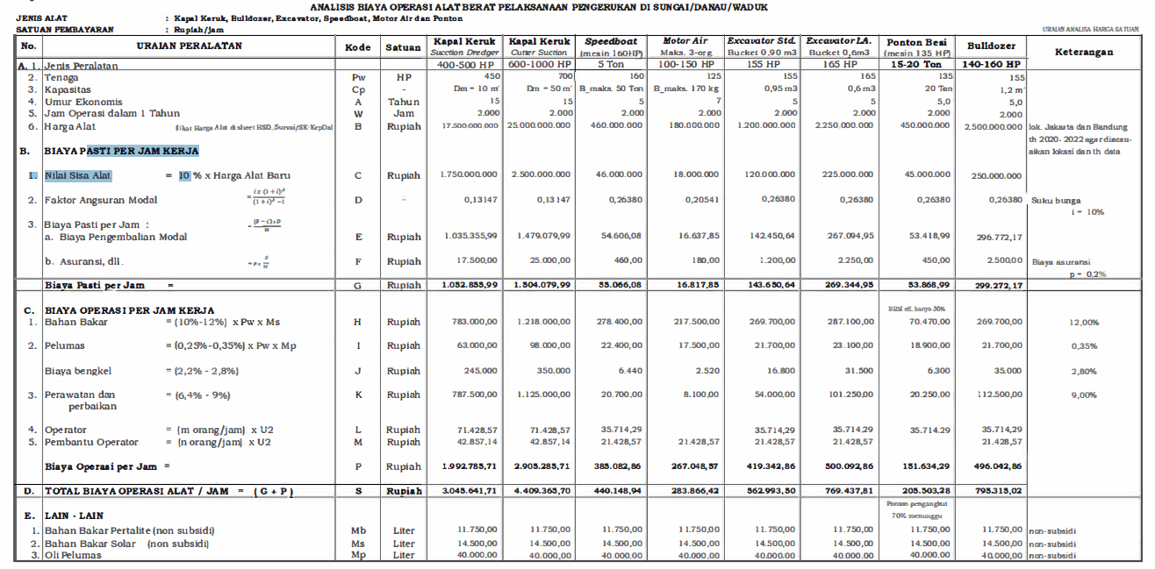
 | No. | URAIAN |  |  |  |  |  |  | Kode | Koef | Satuan | Ket

 | I | ASUMSI | ` |  |  |  |  |  |  |  |  |  |  |  |  |  |  |  |  |  |  |  |  |  |  |  |  |  |  | hal 97
 | 1 | Jam Kerja efektif per hari |  |  |  |  |  |  | Tk | 8 | Jam
 | 2 | Faktor Pengembangan Material jenuh air |  |  |  |  |  |  | Fk | 0.8 | - |  |  |  |  | KiloWatt | Bucket |  |  |  | Horse Power
 | II | URUTAN KERJA |  |  |  |  |  |  |  |  |  |  |  |  | A | 110.3636 | 0.46 | ( Caterpillar 320D Long Arm ) |  |  | 148
 |  | a. Excavator (longarm) pada sungai,menggali,urug talud menggunakan tanah bekas galian dan perataan oleh alat berat |  |  |  |  |  |  |  |  |  |  |  |  |  |  |  |  |  |  |  | 136.16
 |  | b.setiap 5m, excavator pindah lokasi maju ke depan, maka 30 menit pindah tempat berakibat hilang waktu kurang lebih 10 menit (tanah biasa basah) dan 30 menit (rawa) |  |  |  |  |  |  |  |  |  |  |  |  | B | 42.5049 | 0.31 | ( Caterpillar 307E Mini Hydraulic ) |  |  | 57 | 0
 |  |  |  |  |  |  |  |  |  |  |  |  |  |  | C | 70.0958 | 0.65 | ( Caterpillar 313D Series 2 ) |  |  | 94 | 56.43
 | III | URAIAN PERALATAN |  |  |  |  |  |  |  |  |  |  |  |  | D | 110.3636 | 0.90 | ( Caterpillar 320D Standart ) |  |  | 148 | 90.24
 |  | Excavator Long Arm (Lebar <= 12 m urug/gali dekat) |  |  |  |  |  |  | E.15.i |  |  |  |  |  |  |  |  |  |  |  |  | 136.16
 | 1 | Tenaga |  |  |  |  |  |  | Pw | 148 | Hp |  |  |  | E | 108.1265 | 0.90 | ( Komatsu Pc 200 Standart ) |  |  | 145
 | 2 | Kapasitas Bucket |  |  |  |  |  |  | V (Cp) | 0.46 | m3 |  |  |  |  | 0 |  |  |  |  |  | 133.4
 | 3 | Jam Operasi dalam 1 Tahun (Perkiraan) |  |  |  |  |  |  | w | 2000.00 | jam |  |  |  | F | 31.3194 | 0.15 | ( Komatsu Pc 45 MR ) |  |  | 42
 | 4 | Faktor Bucket (tabel 9) |  |  |  |  |  |  | Fb | 1.00 | - |  |  |  |  |  |  |  |  |  |  | 39.48
 | 5 | Faktor Efisiensi Alat (Tabel 4) |  |  |  |  |  |  | Fa | 0.75 | - |  |  |  | D | 110.3636 | 0.90 | ( Caterpillar 320D Standart ) |  |  | 148
 | 6 | Faktor Konversi Galian (Tabel 11); Normal |  |  |  |  |  |  | Fv | 0.80 | - | Normal , >75% |  |  | E | 106.6351 | 0.8 | ( Komatsu Pc 200 Standart ) |  |  | 143
 |  |  |  |  |  |  |  |  |  |  |  |  |  |  |  | 31.09569 | 0.22 | cattepillar 305.5 |  |  | 41.7
 |  | Waktu Siklus(tanah biasa) |  |  |  |  |  |  | Ts1 |  | menit
 | 7 | -Menggali saluran lebar lebih dari 10m, swing dan urug talud dekat |  |  |  |  |  |  | T. 1 | 2.88 | menit
 |  |  |  |  |  |  |  |  | Ts.1 | 2.88 | menit
 | 8 | Kap.Produksi/Jam = (V x Fb x Fa x 60)/ (Ts.1 x Fv x Fk) |  |  |  |  |  |  | Q1 | 11.245 | m3/jam
 | 9 | Kap.Produksi/Hari |  |  |  |  |  |  | Q.2 | 89.96 | m3/hari
 | 10 | Koefisien Alat/m3=1/Q1 |  |  |  |  |  |  |  | 0.0889 | jam
 |  | Koefisien Penjaga Malam |  |  |  |  |  |  |  |  |  |  |  |  |  | Tabel 6.2
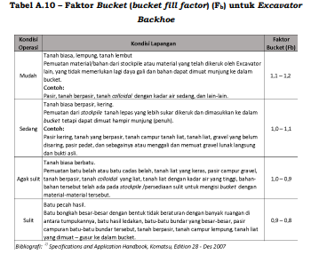
 | 11 | -Penjaga Malam Alat Berat |  |  |  |  |  |  |  | 0.01112 | Orang/hari

 | IV | Biaya Operasi Per Jam Kerja |  |  |  |  |  |  |  |  |  |  | 2483
 |  | Konsumsi Bahan Bakar Fd x Fe x kW xLoad Factor |  |  |  |  |  |  | H | 30.731 | Liter/jam
 |  | Kebutuhan Liter/Hari |  |  |  |  |  |  | h2 | 245.846 | Liter/Hr
 |  | Koef Bahan Bakar perjam(H/Q.1) |  |  |  |  |  |  |  | 2.733
 |  | Tenaga Alat berat konversi (kW) |  |  |  |  |  |  | kW | 110.364 |  |  |  | vol real
 |  | Load Factor |  |  |  |  |  |  | L/kWh | 0.400 |  |  |  | 407.06304183
 |  | Faktor efisiensi waktu |  | 40 | menit |  |  |  | Fe | 0.667 |  |  |  | vol rencana
 |  | Faktor Daya |  | 198.00 | detik | dari | 172.58 | detik | Fd | 1.044 |  |  |  | 357.5

 |  |  |  |  |  |  |  |  |  |  |  |  |  |  |  | Pasir, Tanah Berpasir |  | 1,0-0.8 | mudah
 | sumber: | https://www.researchgate.net/publication/296573614_Fuel_consumption_and_engine_load_factors_of_equipment_in_quarrying_of_crushed_stone |  |  |  |  |  |  |  |  |  |  |  |  |  | Tanah Biasa Kering |  | 0.8-0.6 | sedang
 |  |  |  |  |  |  |  |  |  |  |  |  |  |  |  | Tanah Biasa Berbatu |  | 0.6-0.5 | agak sulit
 |  |  |  |  |  |  |  |  |  |  |  |  |  |  |  | Tanah Berbatu |  | 0.5-0.4 | sulit
 |  |  |  |  |  |  |  |  |  |  |  |  |  |  |  | Tabel 4.1
 |  |  |  |  |  |  |  |  |  |  |  |  |  |  |  | Efisian Alat (Fa) |  | Pemeliharaan Mesin
 |  |  |  |  |  |  |  |  |  |  |  |  |  |  | Kondisi | Baik sekali | :0.83--0.81--0.76 | Baik Sekali, Baik, Sedang
 |  |  |  |  |  |  |  |  |  |  |  |  |  |  | Operasi | Baik | :0.78--0.75--0.71
 | 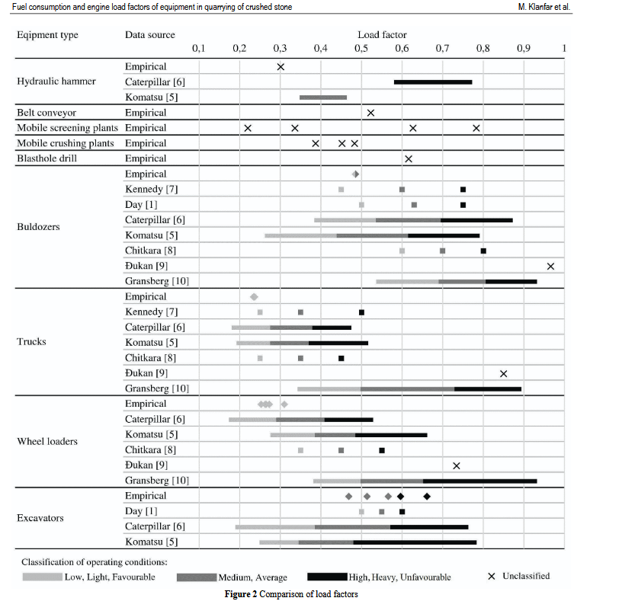 |  |  |  |  |  |  | Load Spesific Rata Rata |  |  |  |  |  |  |  | Waktu Menggali |  |  |  |  |  | 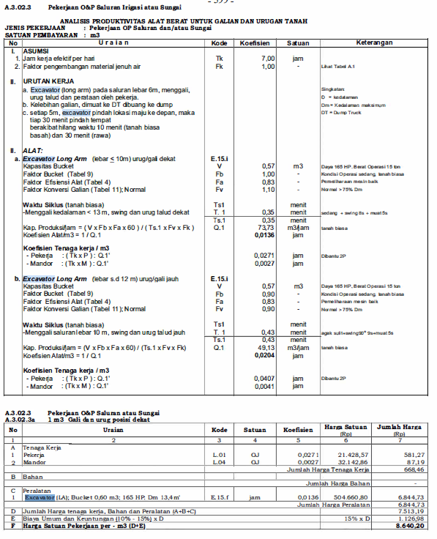
 |  |  |  |  |  |  |  |  |  |  |  |  |  |  |  | 4 < lebih | 8 | 13 | 19 | 30 | A
 |  |  |  |  |  |  |  |  |  |  |  |  |  |  |  | 2 - 4 m | 7 | 11 | 17 | 28 | B
 |  |  |  |  |  |  |  |  |  |  |  |  |  |  |  | 0 - 2 m | 6 | 9 | 15 | 26 | C
 |  |  |  |  |  |  |  |  |  |  |  |  |  |  |  |  | ringan | sedang | agak sulit | sulit | D
 |  |  |  |  |  |  |  |  |  |  |  |  |  |  |  | Waktu swing
 |  |  |  |  |  |  |  |  |  |  |  |  |  |  |  | 45+90 | 4 - 7'
 |  |  |  |  |  |  |  |  |  |  |  |  |  |  |  | 90+180 | 5 - 8'

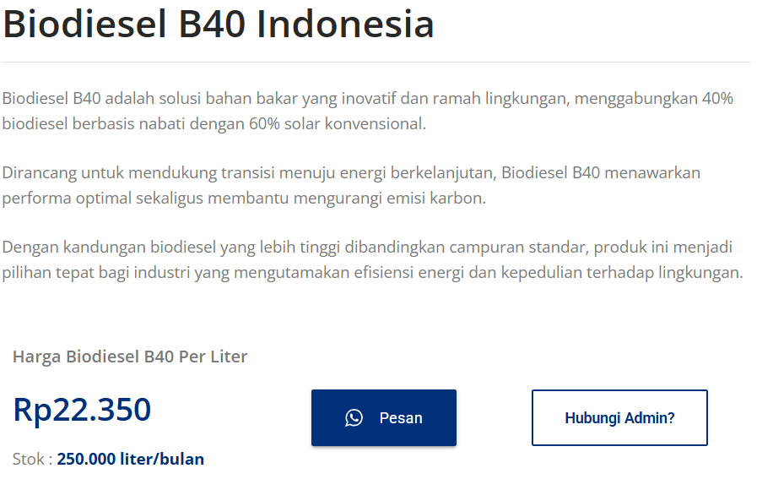

 |  |  |  |  |  |  |  |  |  |  |  |  |  |  |  |  |  |  |  |  |  |  |  |  |  |  | https://solarindustri.com/produk/biodiesel-b40/
 |  |  |  |  |  |  |  |  |  |  |  |  |  |  |  |  |  |  |  |  |  |  |  |  |  |  | nama | harga
 |  |  |  |  |  |  |  |  |  |  |  |  |  |  |  |  |  |  |  |  |  |  |  |  |  |  | solar | 22300 | liter
 |  |  |  |  |  |  |  |  |  |  |  |  |  |  |  |  |  |  |  |  |  |  |  |  |  |  | penjaga alat | 75000 | hari

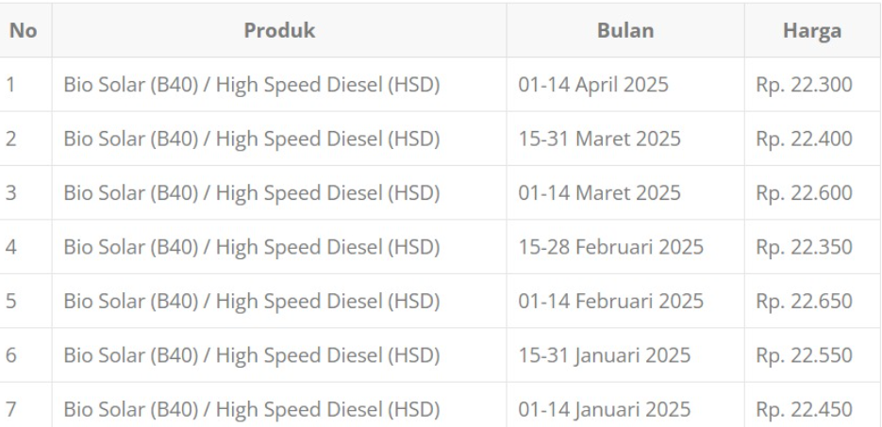

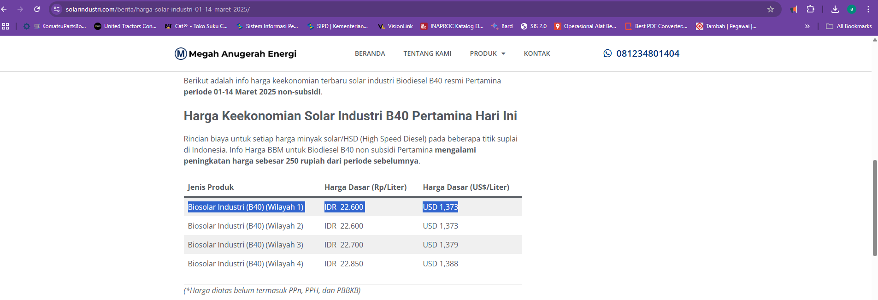
 |  |  |  |  |  |  |  |  |  |  |  |  |  |  |  |  |  |  |  |  | ANALISA HARGA SATUAN PEKERJAAN
 |  |  |  |  |  |  |  |  |  |  |  |  |  |  |  |  |  |  |  |  | DINAS PEKERJAAN UMUM SUMBER DAYA AIR KABUPATEN BOJONEGORO

 |  |  |  |  |  |  |  |  |  |  |  |  |  |  |  |  |  |  |  |  |  | 1 m3 Menggali Menggunakan Excavator |  | ( Komatsu Pc 200 Standart )
 |  |  |  |  |  |  |  |  |  |  |  |  |  |  |  |  |  |  |  |  | No. | Uraian | Satuan | Koefisien | Harga Satuan (Rp) | Jumlah Harga (Rp)
 |  |  |  |  |  |  |  |  |  |  |  |  |  |  |  |  |  |  |  |  | A. | TENAGA

 |  |  |  |  |  |  |  |  |  |  |  |  |  |  |  |  |  |  |  |  | JUMLAH TENAGA KERJA |  |  |  |  | -
 |  |  |  |  |  |  |  |  |  |  |  |  |  |  |  |  |  |  |  |  | B. | BAHAN
 |  |  |  |  |  |  |  |  |  |  |  |  |  |  |  |  |  |  |  | 977.01 | 1 | Solar | Ltr/hari | 2.733 | 22,300.00 | 60,943.27
 |  |  |  |  |  |  |  |  |  |  |  |  |  |  |  |  |  |  |  |  | JUMLAH HARGA BAHAN |  |  |  |  | 60,943.27
 |  |  |  |  |  |  |  |  |  |  |  |  |  |  |  |  |  |  |  |  | C. | PERALATAN
 |  |  |  |  |  |  |  |  |  |  |  |  |  |  |  |  |  |  |  |  | 1 | Excavator | Milik Sendiri | - |  | -
 |  |  |  |  |  |  |  |  |  |  |  |  |  |  |  |  |  |  |  |  | JUMLAH HARGA PERALATAN |  |  |  |  | -
 |  |  |  |  |  |  |  |  |  |  |  |  |  |  |  |  |  |  |  |  | D. | Jumlah harga tenaga, bahan dan peralatan ( A + B + C ) |  |  |  | 60,943.27
 |  |  |  |  |  |  |  |  |  |  |  |  |  |  |  |  |  |  |  |  | E. | Harga satuan pekerjaan ( D ) |  |  |  | 60,943.27
 |  |  |  |  |  |  |  |  |  |  |  |  |  |  |  |  |  |  |  |  |  | Harga satuan pekerjaan dibulatkan |  |  |  | 60,943.00

ANALISA HARGA SATUAN |  |  |  |  |  |  |  |  |  |  |  |  |  |  |  |  |  |  |  |  | ANALISA HARGA SATUAN PEKERJAAN
GALIAN TANAH DENGAN EXCAVATOR |  |  |  |  |  |  |  |  |  |  |  |  |  |  |  |  |  |  |  |  | DINAS PEKERJAAN UMUM SUMBER DAYA AIR KABUPATEN BOJONEGORO

 |  |  |  |  |  |  |  |  |  |  |  |  |  |  |  |  |  |  |  |  | Item Pekerjaan : | 1 m3 Galian dan Urug Posisi Dekat
No. | URAIAN |  |  |  |  |  |  | Kode | Koef | Satuan | Ket |  |  |  |  |  |  |  |  |  | Satuan : | m3
 |  |  |  |  |  |  |  |  |  |  |  |  |  |  |  |  |  |  |  |  | Kode Pembayaran : | A.3. 2.3a
I | ASUMSI | ` |  |  |  |  |  |  |  |  |  |  |  |  |  |  |  |  |  |  | Acuan Peraturan : | SE Dirjen Binkon No. 68 Tahun 2024 Lampiran IV SDA
1 | Jam Kerja efektif per hari |  |  |  |  |  |  | Tk | 7 | Jam
2 | Faktor Pengembangan Material jenuh air |  |  |  |  |  |  | Fk | 0.8 | - |  |  |  |  |  |  |  |  |  |  | No. | Uraian | Satuan | Koefisien | Harga Satuan (Rp) | Jumlah Harga (Rp)
II | URUTAN KERJA |  |  |  |  |  |  |  |  |  |  |  |  |  |  |  |  |  |  |  | A. | TENAGA
 | a. Excavator (longarm) pada sungai,menggali,urug talud menggunakan tanah bekas galian dan perataan oleh alat berat |  |  |  |  |  |  |  |  |  |  |  |  |  |  |  |  |  |  |  | 1 | Pekerja | OJ | 0.02700 | 14,429.29 | 389.59
 | b.setiap 5m, excavator pindah lokasi maju ke depan, maka 30 menit pindah tempat berakibat hilang waktu kurang lebih 10 menit (tanah biasa basah) dan 30 menit (rawa) |  |  |  |  |  |  |  |  |  |  |  |  |  |  |  |  |  |  |  | 2 | Mandor | OJ | 0.00271 | 16,536.29 | 44.81
 |  |  |  |  |  |  |  |  |  |  |  |  |  |  |  |  |  |  |  |  | JUMLAH TENAGA KERJA |  |  |  |  | 434.40
III | URAIAN PERALATAN |  |  |  |  |  |  |  |  |  |  |  |  |  |  |  |  |  |  |  | B. | BAHAN
 | Excavator Long Arm (Lebar <= 12 m urug/gali dekat) |  |  |  |  |  |  | E.15.i |  |  |  |  |  |  |  |  |  |  |  |  | 1 | Solar | Ltr/hari | 2.73288 | 22,300 | 60,943.27
1 | Tenaga |  |  |  |  |  |  | Pw | 145
2 | Kapasitas Bucket |  |  |  |  |  |  | V (Cp) | 0.90 | m3 |  |  |  |  |  |  |  |  |  |  | JUMLAH HARGA BAHAN |  |  |  |  | 60,943.27
3 | Jam Operasi dalam 1 Tahun |  |  |  |  |  |  | w | 2000.00 | jam |  |  |  |  |  |  |  |  |  |  | C. | PERALATAN
4 | Faktor Bucket (tabel 9) |  |  |  |  |  |  | Fb | 0.80 | - |  |  |  |  |  |  |  |  |  |  | 1 | Excavator | Jam |  |  | -
5 | Faktor Efisiensi Alat (Tabel 4) |  |  |  |  |  |  | Fa | 0.80 | - |  |  |  |  |  |  |  |  |  |  | JUMLAH HARGA PERALATAN |  |  |  |  | -
6 | Faktor Konversi Galian (Tabel 11); Normal |  |  |  |  |  |  | Fv | 1.10 | - | Normal , >75% |  |  |  |  |  |  |  |  |  | D. | Jumlah harga tenaga, bahan dan peralatan ( A + B + C ) |  |  |  | 61,377.68
 | Waktu Siklus(tanah biasa) |  |  |  |  |  |  | Ts1 |  | menit |  |  |  |  |  |  |  |  |  |  | E. | Harga satuan pekerjaan ( D ) |  |  |  | 61,377.68
7 | -Menggali saluran lebar lebih dari 10m, swing dan urug talud dekat |  |  |  |  |  |  | T. 1 | 0.80 | menit |  |  |  |  |  |  |  |  |  |  |  | Harga satuan pekerjaan dibulatkan |  |  |  | 61,377.00
 |  |  |  |  |  |  |  | Ts.1 | 0.80 | menit
8 | Kap.Produksi/Jam = (V x Fb x Fa x 60)/ (Ts.1 x Fv x Fk) |  |  |  |  |  |  | Q1 | 49.09 | m3/jam
9 | Kap.Produksi/Hari |  |  |  |  |  |  | Q.2 | 343.64 | m3/hari
10 | Koefisien Alat/m3=1/Q1 |  |  |  |  |  |  |  | 0.0204 | jam
 | Koefisien Penjaga Malam
 | - Pekerja | ( TkxP ):Q.1' |  | 2 |  |  |  |  | 0.2852 | Jam |  | 0.28565585714
11 | - Mandor | (TkxM ):Q.1' |  | 1 |  |  |  |  | 0.1426 | Jam

IV | Biaya Operasi Per Jam Kerja
 | Bahan Bakar = (10%-14%) x Pw |  |  | 0.135 |  |  |  | H | 19.575 | Liter/jam
 | Kebutuhan Liter/Hari |  |  |  |  |  |  | h2 | 137.025 | Liter/Hr
 | Koef Bahan Bakar perjam(H/Q.1) |  |  |  |  |  |  |  | 0.399

V | Estimasi Pekerjaan
 | Volume Rencana Pekerjaan |  |  |  |  |  |  | Vol | 0.00 | m3
 | Estimasi Waktu Pekerjaan (Q2 x Volume Rencana) |  |  |  |  |  |  | T.pek | - | Hari
 | Total Rencana Kebutuhan Solar |  |  |  |  |  |  | Ks | - | Liter

 |  |  |  |  |  |  |  |  |  |  |  |  |  |  |  |  |  |  |  |  | ANALISA HARGA SATUAN PEKERJAAN
 |  |  |  |  |  |  |  |  |  |  |  |  |  |  |  |  |  |  |  |  | DINAS PEKERJAAN UMUM SUMBER DAYA AIR KABUPATEN BOJONEGORO

 |  |  |  |  |  |  |  |  |  |  |  |  |  |  |  |  |  |  |  |  | Item Pekerjaan : | Finishing Badan Tanggul
 |  |  |  |  |  |  |  |  |  |  |  |  |  |  |  |  |  |  |  |  | Satuan : | m3

 |  |  |  |  |  |  |  |  |  |  |  |  |  |  |  |  |  |  |  |  | No. | Uraian | Satuan | Koefisien | Harga Satuan (Rp) | Jumlah Harga (Rp)
 |  |  |  |  |  |  |  |  |  |  |  |  |  |  |  |  |  |  |  |  | A. | TENAGA
 |  |  |  |  |  |  |  |  |  |  |  |  |  |  |  |  |  |  |  |  | 1 | Penjaga Malam 1 | OH | 0.01112 | 75,000.00 | 833.72
 |  |  |  |  |  |  |  |  |  |  |  |  |  |  |  |  |  |  |  |  | 2 |  |  |  |  | -
 |  |  |  |  |  |  |  |  |  |  |  |  |  |  |  |  |  |  |  |  | 3 |  |  |  |  | -
 |  |  |  |  |  |  |  |  |  |  |  |  |  |  |  |  |  |  |  |  | JUMLAH TENAGA KERJA |  |  |  |  | 833.72
 |  |  |  |  |  |  |  |  |  |  |  |  |  |  |  |  |  |  |  |  | B. | BAHAN
 |  |  |  |  |  |  |  |  |  |  |  |  |  |  |  |  |  |  |  |  | 1 | Solar | Ltr/hari | 2.73288 | 22,300.00 | 60,943.27

 |  |  |  |  |  |  |  |  |  |  |  |  |  |  |  |  |  |  |  |  | JUMLAH HARGA BAHAN |  |  |  |  | 60,943.27
 |  |  |  |  |  |  |  |  |  |  |  |  |  |  |  |  |  |  |  |  | C. | PERALATAN
 |  |  |  |  |  |  |  |  |  |  |  |  |  |  |  |  |  |  |  |  | 1 | Excavator Bucket 0,9 m3 | Jam |  |  | -
 |  |  |  |  |  |  |  |  |  |  |  |  |  |  |  |  |  |  |  |  | JUMLAH HARGA PERALATAN |  |  |  |  | -
 |  |  |  |  |  |  |  |  |  |  |  |  |  |  |  |  |  |  |  |  | D. | Jumlah harga tenaga, bahan dan peralatan ( A + B + C ) |  |  |  | 61,776.99
 |  |  |  |  |  |  |  |  |  |  |  |  |  |  |  |  |  |  |  |  |  | Overhead & profit | 0 | % x D |  | -
 |  |  |  |  |  |  |  |  |  |  |  |  |  |  |  |  |  |  |  |  | E. | Harga satuan pekerjaan ( D ) |  |  |  | 61,776.99
 |  |  |  |  |  |  |  |  |  |  |  |  |  |  |  |  |  |  |  |  |  | Harga satuan pekerjaan dibulatkan |  |  |  | 61,776.00

 |  |  |  |  |  |  |  |  |  |  |  |  |  |  |  |  |  |  |  |  | ANALISA HARGA SATUAN PEKERJAAN
 |  |  |  |  |  |  |  |  |  |  |  |  |  |  |  |  |  |  |  |  | DINAS PEKERJAAN UMUM SUMBER DAYA AIR KABUPATEN BOJONEGORO

 |  |  |  |  |  |  |  |  |  |  |  |  |  |  |  |  |  |  |  |  | Item Pekerjaan : | Memuat dan angkut tanah biasa menggunakan DT untuk Jarak 1 Km
 |  |  |  |  |  |  |  |  |  |  |  |  |  |  |  |  |  |  |  |  | Satuan : | m3
 |  |  |  |  |  |  |  |  |  |  |  |  |  |  |  |  |  |  |  |  | Kode Pembayaran : | A.3.01.2b.1
 |  |  |  |  |  |  |  |  |  |  |  |  |  |  |  |  |  |  |  |  | Acuan Peraturan : | SE Dirjen Binkon No. 68 Tahun 2024 Lampiran IV SDA

 |  |  |  |  |  |  |  |  |  |  |  |  |  |  |  |  |  |  |  |  | No. | Uraian | Satuan | Koefisien | Harga Satuan (Rp) | Jumlah Harga (Rp) | hal 63
 |  |  |  |  |  |  |  |  |  |  |  |  |  |  |  |  |  |  |  |  | A. | TENAGA
 |  |  |  |  |  |  |  |  |  |  |  |  |  |  |  |  |  |  |  |  | 1 |  |  |  |  | -
 |  |  |  |  |  |  |  |  |  |  |  |  |  |  |  |  |  |  |  |  | 2 |  |  |  |  | -
 |  |  |  |  |  |  |  |  |  |  |  |  |  |  |  |  |  |  |  |  | 3 |  |  |  |  | -
 |  |  |  |  |  |  |  |  |  |  |  |  |  |  |  |  |  |  |  |  | JUMLAH TENAGA KERJA |  |  |  |  | -
 |  |  |  |  |  |  |  |  |  |  |  |  |  |  |  |  |  |  |  |  | B. | BAHAN
 |  |  |  |  |  |  |  |  |  |  |  |  |  |  |  |  |  |  |  |  | 1 |  |  |  |  | -

 |  |  |  |  |  |  |  |  |  |  |  |  |  |  |  |  |  |  |  |  | JUMLAH HARGA BAHAN |  |  |  |  | -
 |  |  |  |  |  |  |  |  |  |  |  |  |  |  |  |  |  |  |  |  | C. | PERALATAN
 |  |  |  |  |  |  |  |  |  |  |  |  |  |  |  |  |  |  |  |  | 1 | Dump Truck 7 Tonn ; 130 HP | Jam | 0.0387 | 400,000.00 | 15,480.00
 |  |  |  |  |  |  |  |  |  |  |  |  |  |  |  |  |  |  |  |  | JUMLAH HARGA PERALATAN |  |  |  |  | 15,480.00
 |  |  |  |  |  |  |  |  |  |  |  |  |  |  |  |  |  |  |  |  | D. | Jumlah harga tenaga, bahan dan peralatan ( A + B + C ) |  |  |  | 15,480.00
 |  |  |  |  |  |  |  |  |  |  |  |  |  |  |  |  |  |  |  |  |  | Overhead & profit | 0 | % x D |  | -
 |  |  |  |  |  |  |  |  |  |  |  |  |  |  |  |  |  |  |  |  | E. | Harga satuan pekerjaan ( D ) |  |  |  | 15,480.00
 |  |  |  |  |  |  |  |  |  |  |  |  |  |  |  |  |  |  |  |  |  | Harga satuan pekerjaan dibulatkan |  |  |  | 15,480.00

backup volume Pelaksanaan
BACK UP VOLUME PEKERJAAN

KEGIATAN | : | NORMALISASI / RESTORASI SUNGAI
PEKERJAAN | : | NORMALISASI AVFOER DESA KEMAMANG KEC. BALEN
LOKASI | : | DESA KEMAMANG KEC. BALEN

GAMBAR PELAKSANAAN |  |  |  |  |  |  |  |  |  |  |  |  | Galian
 |  |  | RINCIAN PERHITUNGAN VOLUME |  |  |  |  |  |  |  |  |  | Alat Berat
 |  |  |  |  |  |  |  |  |  |  |  |  | (m3)
 |  |  |  |  |  |  |  |  | JARAK TOTAL |  | = | 30.00
b3
 |  |  | Perhitungan Galian
 |  |  | STA = + 0 | Luas Galian/Timbunan :
h'
 |  |  | Lebar Atas | b3 | = | 11.667 | m
b1
h
 |  |  | tinggi eksisting | h' | = | 4.00 | m
 |  |  | Lebar | b1 | = | 7.00 | m
b2
 |  |  | lebar | b2 | = | 4.67 | m
 |  |  | tinggi galian | h | = | 2.00 | m |  |  |  |  |  |  | REALISASI | 407.06304183
 |  |  |  |  |  |  |  |  |  |  |  |  |  | BACKUP | 407.063

h
 |  |  | STA = + 7.5 | Luas Galian/Timbunan : |  |  |  |  |  |  |  |  |  |  | 4102.3403815
 |  |  | Lebar Atas | b3 | = | 11.167 | m
 |  |  | tinggi eksisting | h' | = | 4.000 | m
 |  |  | Lebar | b1 | = | 6.70 | m |  | JARAK ANTAR STA |  | = | 7.50 | 100.54
 |  |  | lebar | b2 | = | 4.47 | m |  | luasan | 11.1667
 |  |  | tinggi galian | h | = | 2.00 | m
 |  |  | Luas Stripping
 |  |  | lebar | 2.50 | m | kedalaman | 0.10 | m
 |  |  | vol stripp | 1.88 | m

 |  |  | Volume Galian

 |  |  | Volume | Galian |  |  | = | 98.7 | m3
 |  |  | Volume | Stripping |  |  | = | 2 | m3

h
 |  |  | STA = + 15 | Luas Galian/Timbunan :
 |  |  | Lebar Atas | b3 | = | 11.958 | m
 |  |  | tinggi eksisting | h' | = | 4.000 | m
 |  |  | Lebar | b1 | = | 7.17 | m |  | JARAK ANTAR STA |  | = | 7.50 | 97.58
 |  |  | lebar | b2 | = | 4.78 | m |  | luasan | 11.9583
 |  |  | tinggi galian | h | = | 2.00 | m
 |  |  | Luas Stripping
 |  |  | lebar | 2.50 | m | kedalaman | 0.10 | m
 |  |  | vol stripp | 1.88 | m

 |  |  | Volume Galian

 |  |  | Volume | Galian |  |  | = | 95.7 | m3
 |  |  | Volume | Stripping |  |  | = | 2 | m3

h
 |  |  | STA = + 22.5 | Luas Galian/Timbunan :
 |  |  | Lebar Atas | b3 | = | 12.250 | m
 |  |  | tinggi eksisting | h' | = | 4.000 | m
 |  |  | Lebar | b1 | = | 7.35 | m |  | JARAK ANTAR STA |  | = | 7.50 | 103.81
 |  |  | lebar | b2 | = | 4.90 | m |  | luasan | 12.2500
 |  |  | tinggi galian | h | = | 2.00 | m
 |  |  | Luas Stripping
 |  |  | lebar | 2.50 | m | kedalaman | 0.10 | m
 |  |  | vol stripp | 1.88 | m

 |  |  | Volume Galian

 |  |  | Volume | Galian |  |  | = | 101.9 | m3
 |  |  | Volume | Stripping |  |  | = | 2 | m3

h
 |  |  | STA = + 30 | Luas Galian/Timbunan :
 |  |  | Lebar Atas | b3 | = | 11.375 | m
 |  |  | tinggi eksisting | h' | = | 4.000 | m
 |  |  | Lebar | b1 | = | 6.83 | m |  | JARAK ANTAR STA |  | = | 7.50 | 105.13
 |  |  | lebar | b2 | = | 4.55 | m |  | luasan | 11.3750
 |  |  | tinggi galian | h | = | 2.00 | m
 |  |  | Luas Stripping
 |  |  | lebar | 2.50 | m | kedalaman | 0.10 | m
 |  |  | vol stripp | 1.88 | m

 |  |  | Volume Galian

 |  |  | Volume | Galian |  |  | = | 103.3 | m3
 |  |  | Volume | Stripping |  |  | = | 2 | m3

 |  |  | SUB TOTAL |  |  |  |  |  |  |  |  |  | 407.063

 |  | Diperiksa

